Sheet1
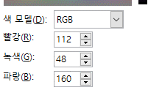
수원 | 2019 | 2020 | 2021 | 2022 | 2023 | 2024 | 증감
전체 | 782,670 | 791,359 | 805,785 | 824,775 | 839,179 | 841,756 | 7.5%
65세이상 | 51,862 | 57,549 | 63,541 | 71,007 | 78,508 | 80,908 | 56.0%
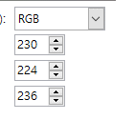

경기 | 2019 | 2020 | 2021 | 2022 | 2023 | 2024 | 증감
전체 | 8,535,692 | 8,806,676 | 9,072,000 | 9,245,135 | 9,374,818 | 9,417,025 | 10.3%
65세이상 | 739,715 | 825,893 | 911,843 | 1,005,725 | 1,103,572 | 1,138,532 | 53.9%
자진반납 | 19,744 | 18,925 | 21,099 | 27,238 | 26,418
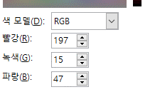
자진반납율 | 2.67% | 2.29% | 2.31% | 2.71% | 2.39%

 | 2019 | 2020 | 2021 | 2022 | 2023
고령운전자수 | 739.72 | 825.89 | 911.84 | 1,005.73 | 1,103.57
자진반납자수 | 19.74 | 18.93 | 21.10 | 27.24 | 26.42
자진반납율(%) | 2.67% | 2.29% | 2.31% | 2.71% | 2.39%

